ABA
Amplie para
mais detalhes

PLANILHA DE REGISTRO DOS ATENDIMENTOS |  |  |  |  |  |  |  |  |  |  |  |  |  |  | LEGENDA |  |  |  |  |  |  |  |  |  |  |  |  |  |  |  |  |  |  |  |  |  |  |  |  |  |  |  | Parâmetros
 |  |  |  |  |  |  |  |  |  |  |  |  |  |  | Nota | Peso | Descrição
 |  |  |  |  |  |  |  |  |  |  |  |  |  |  | A | 1 | Sem auxilio |  |  |  |  |  |  |  |  |  |  |  |  |  |  |  |  |  |  |  |  |  |  |  |  |  |  | Período (*) | Recurso (-) | Sequência necessária para adquirir (+)
 |  |  | Paciente: |  |  |  |  |  |  |  |  |  |  |  | B+ | 0.7 | Com menos ajuda |  |  |  |  |  |  |  |  |  |  |  |  |  |  |  |  |  |  |  |  |  |  |  |  |  |  | Todo o período | Esperar | 3
 |  |  | Responsável: |  |  |  |  |  |  |  |  |  |  |  | B- | 0.5 | Com mais ajuda
 |  |  | Observação: |  |  |  |  |  |  |  |  |  |  |  | C | 0 | Não realizou

Habilidade de curto prazo |  |  |  |  |  |  |  |  |  |  |  |  |  |  |  |  |  |  |  |  |  |  |  |  |  |  |  |  |  |  |  |  |  |  |  |  |  |  |  |  |  |  | Análises Habilidade de curto prazo
 | Vinculo Emocional |  |  |  | Contato Visual |  |  |  | Permanecer sentado na cadeira |  |  |  | Esperar |  |  |  | Seguir instruções de um passo |  |  |  |  |  |  |  |  |  |  |  |  |  |  |  |  |  |  |  |  |  |  |  | % | Média Geral |  |  |  |  | Base para os gráficos
Peso do recurso |  |  |  |  |  |  |  |  |  |  |  |  |  |  |  |  |  |  |  |  |  |  |  |  |  |  |  |  |  |  |  |  |  |  |  |  |  |  |  |  |  | 84.74% |  |  |  |  |  |  |  |  |  |  |  |  |  |  |  |  |  |  | Está espelhado contra os lançamentos
Adquirimento de Recurso +
Data | A | B+ | B- | C | A | B+ | B- | C | A | B+ | B- | C | A | B+ | B- | C | A | B+ | B- | C | A | B+ | B- | C | A | B+ | B- | C | A | B+ | B- | C | A | B+ | B- | C | A | B+ | B- | C |  |  |  |  |  |  |  |  |  |  |  |  |  |  |  |  |  |  |  |  | Lançamento | Mês | Num Mês
Overview Recursos *
Média Geral em Recurso (Filtrar recurso) *-
01/01/2025 |  |  |  |  | 1 | 3 |  |  |  | 2 | 1 |  | 1 |  |  |  |  |  |  |  |  |  |  |  |  |  |  |  |  |  |  |  |  |  |  |  |  |  |  |  | 80.28% |  |  |  |  |  | Jan. | 1 | 100.0% | Habilidade | Média Geral | Recurso | Status | Atingiu | Habilidade | Média Geral | Todo o período | 02/01/1900 |  |  | 2025-01-01 | 2025-01-01 | 1
01/02/2025 | 1 |  |  |  |  | 4 |  |  | 4 |  | 1 |  | 1 |  |  |  | 1 |  |  |  |  |  |  |  |  |  |  |  |  |  |  |  |  |  |  |  |  |  |  |  | 92.00% |  |  |  |  |  | Fev. | 2 | 100.0% | Vinculo Emocional | 100.00% | Vinculo Emocional | Recurso Adquirido | 1 | Vinculo Emocional |  | Últimos 6 meses | 2026-03-01 | 2026-06-01 |  | 2025-02-01 | 2025-02-01 | 2
01/03/2025 | 1 |  |  |  | 1 |  | 2 | 1 |  |  | 1 | 3 | 1 |  |  |  | 1 |  |  |  |  |  |  |  |  |  |  |  |  |  |  |  |  |  |  |  |  |  |  |  | 72.50% |  |  |  |  |  | Mar. | 3 | 100.0% | Contato Visual | 55.94% |  |  |  | Contato Visual |  | 2025 | 2025-01-01 |  |  | 2025-03-01 | 2025-03-01 | 3
01/04/2025 | 1 |  |  |  |  | 3 |  | 5 | 2 | 3 |  | 1 | 1 |  |  |  | 1 |  |  |  |  |  |  |  |  |  |  |  |  |  |  |  |  |  |  |  |  |  |  |  | 78.92% |  |  |  |  |  | Abr. | 4 | 100.0% | Permanecer sentado na cadeira | 58.54% |  |  |  | Permanecer sentado na cadeira |  |  | 1900-01-02 | média geral | 100.00% | 2025-04-01 | 2025-04-01 | 4
 |  |  |  |  |  |  |  |  |  |  |  |  | 1 |  |  |  | 1 |  |  |  |  |  |  |  |  |  |  |  |  |  |  |  |  |  |  |  |  |  |  |  | 100.00% |  |  |  |  |  |  | 5 |  | Esperar | 100.00% | Esperar | Recurso Adquirido | 1 | Esperar |  |  | 1900-01-02
 |  |  |  |  |  |  |  |  |  |  |  |  |  |  |  |  |  |  |  |  |  |  |  |  |  |  |  |  |  |  |  |  |  |  |  |  |  |  |  |  |  |  |  |  |  |  |  | 6 |  | Seguir instruções de um passo | 100.00% | Seguir instruções de um passo | Recurso Adquirido | 1 | Seguir instruções de um passo |  |  | 1900-01-02
 |  |  |  |  |  |  |  |  |  |  |  |  |  |  |  |  |  |  |  |  |  |  |  |  |  |  |  |  |  |  |  |  |  |  |  |  |  |  |  |  |  |  |  |  |  |  |  | 7 |  |  |  |  |  |  |  |  |  | 1900-01-02
 |  |  |  |  |  |  |  |  |  |  |  |  |  |  |  |  |  |  |  |  |  |  |  |  |  |  |  |  |  |  |  |  |  |  |  |  |  |  |  |  |  |  |  |  |  |  |  | 8 |  |  |  |  |  |  |  |  |  | 1900-01-02
 |  |  |  |  |  |  |  |  |  |  |  |  |  |  |  |  |  |  |  |  |  |  |  |  |  |  |  |  |  |  |  |  |  |  |  |  |  |  |  |  |  |  |  |  |  |  |  | 9 |  |  |  |  |  |  |  |  |  | 1900-01-02
 |  |  |  |  |  |  |  |  |  |  |  |  |  |  |  |  |  |  |  |  |  |  |  |  |  |  |  |  |  |  |  |  |  |  |  |  |  |  |  |  |  |  |  |  |  |  |  | 10 |  |  |  |  |  |  |  |  |  | 1900-01-02
 |  |  |  |  |  |  |  |  |  |  |  |  |  |  |  |  |  |  |  |  |  |  |  |  |  |  |  |  |  |  |  |  |  |  |  |  |  |  |  |  |  |  |  |  |  |  |  | 11 |  |  |  |  |  |  |  |  |  | 1900-01-02
 |  |  |  |  |  |  |  |  |  |  |  |  |  |  |  |  |  |  |  |  |  |  |  |  |  |  |  |  |  |  |  |  |  |  |  |  |  |  |  |  |  |  |  |  |  |  |  | 12
 |  |  |  |  |  |  |  |  |  |  |  |  |  |  |  |  |  |  |  |  |  |  |  |  |  |  |  |  |  |  |  |  |  |  |  |  |  |  |  |  |  |  |  |  |  |  |  |  |  |  |  |  |  |  |  |  | Escolhido: | 02/01/1900
 |  |  |  |  |  |  |  |  |  |  |  |  |  |  |  |  |  |  |  |  |  |  |  |  |  |  |  |  |  |  |  |  |  |  |  |  |  |  |  |  |  |  |  |  |  |  |  |  |  |  |  |  |  |  |  |  | Limite: | 2026-08-11
 |  |  |  |  |  |  |  |  |  |  |  |  |  |  |  |  |  |  |  |  |  |  |  |  |  |  |  |  |  |  |  |  |  |  |  |  |  |  |  |  |  |  |  |  |  |  | Jan. | 1 | 80.28%
 |  |  |  |  |  |  |  |  |  |  |  |  |  |  |  |  |  |  |  |  |  |  |  |  |  |  |  |  |  |  |  |  |  |  |  |  |  |  |  |  |  |  |  |  |  |  | Fev. | 2 | 92.00%
 |  |  |  |  |  |  |  |  |  |  |  |  |  |  |  |  |  |  |  |  |  |  |  |  |  |  |  |  |  |  |  |  |  |  |  |  |  |  |  |  |  |  |  |  |  |  | Mar. | 3 | 72.50%
 |  |  |  |  |  |  |  |  |  |  |  |  |  |  |  |  |  |  |  |  |  |  |  |  |  |  |  |  |  |  |  |  |  |  |  |  |  |  |  |  |  |  |  |  |  |  | Abr. | 4 | 78.92%
Overview Recursos (Últimos 3 Meses)
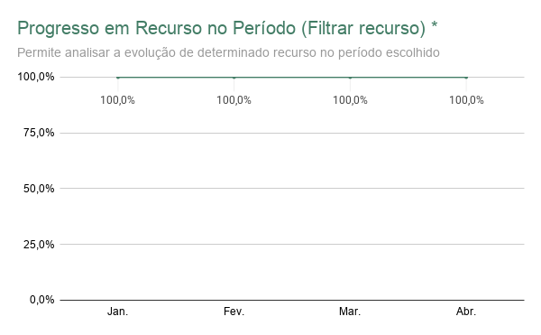
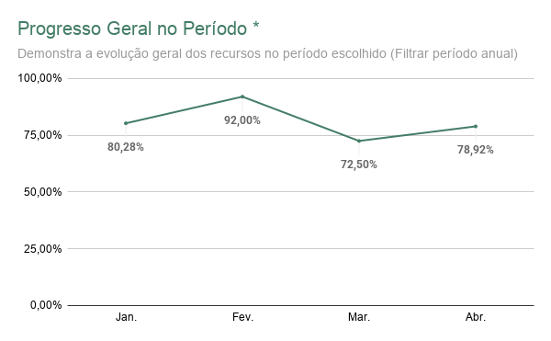
 |  |  |  |  |  |  |  |  |  |  |  |  |  |  |  |  |  |  |  |  |  |  |  |  |  |  |  |  |  |  |  |  |  |  |  |  |  |  |  |  |  |  |  |  |  |  |  | 5
 |  |  |  |  |  |  |  |  |  |  |  |  |  |  |  |  |  |  |  |  |  |  |  |  |  |  |  |  |  |  |  |  |  |  |  |  |  |  |  |  |  |  |  |  |  |  |  | 6
 |  |  |  |  |  |  |  |  |  |  |  |  |  |  |  |  |  |  |  |  |  |  |  |  |  |  |  |  |  |  |  |  |  |  |  |  |  |  |  |  |  |  |  |  |  |  |  | 7
 |  |  |  |  |  |  |  |  |  |  |  |  |  |  |  |  |  |  |  |  |  |  |  |  |  |  |  |  |  |  |  |  |  |  |  |  |  |  |  |  |  |  |  |  |  |  |  | 8
 |  |  |  |  |  |  |  |  |  |  |  |  |  |  |  |  |  |  |  |  |  |  |  |  |  |  |  |  |  |  |  |  |  |  |  |  |  |  |  |  |  |  |  |  |  |  |  | 9
 |  |  |  |  |  |  |  |  |  |  |  |  |  |  |  |  |  |  |  |  |  |  |  |  |  |  |  |  |  |  |  |  |  |  |  |  |  |  |  |  |  |  |  |  |  |  |  | 10
 |  |  |  |  |  |  |  |  |  |  |  |  |  |  |  |  |  |  |  |  |  |  |  |  |  |  |  |  |  |  |  |  |  |  |  |  |  |  |  |  |  |  |  |  |  |  |  | 11
 |  |  |  |  |  |  |  |  |  |  |  |  |  |  |  |  |  |  |  |  |  |  |  |  |  |  |  |  |  |  |  |  |  |  |  |  |  |  |  |  |  |  |  |  |  |  |  | 12
...

